상품제안서
미쯔비시 제트스트림3-400 0.5(3색) | 상품코드: S02767

 |  |  |  |  |  |  | 02-713-8555 | www.synergygift.co.kr
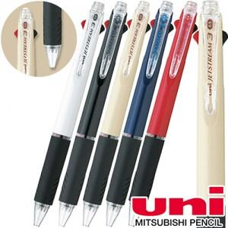

【상세/제작정보】 | <p><span style="font-size: 14pt;">※ 종이케이스, 원통케이스 별도 문의 바랍니다.</span></p>

【인쇄/포장옵션】 | 실크 / OPP(비닐)

【공급단가】 | 수량 | 100~ | 500~ | 1,000~ | 3,000~ | 5,000~
*VAT별도 | 단가 | 3,640원 | 3,580원 | 3,500원 | 3,360원 | 3,220원

【상품 URL】 | https://www.synergygift.co.kr:443/src/goods_detail.php?gdno=3611

